画面定義書フォーマット
共通情報 |  |  |  | プロジェクト名 | エンジニアカリキュラムサイト |  |  | 作成者 |  | 新田 恵士
 |  |  |  | システム名 | LetsEngineer |  |  | 作成日付 |  | 2023-09-17
 |  |  |  | 工程名 | 外部設計 |  |  | バージョン |  | 1.0
 |  |  |  | ドキュメントID | LE001 |  |  | 更新者
 |  |  |  | ドキュメント名 | LetsEngineer 画面定義書 |  |  | 更新日付
書誌情報 |  |  |  | ID | LE001-3
 |  |  |  | 名称 | LetsEngineer_項目ページ
 |  |  |  | 概要 | LetsEngineerに項目ページの画面設計書

レイアウト図

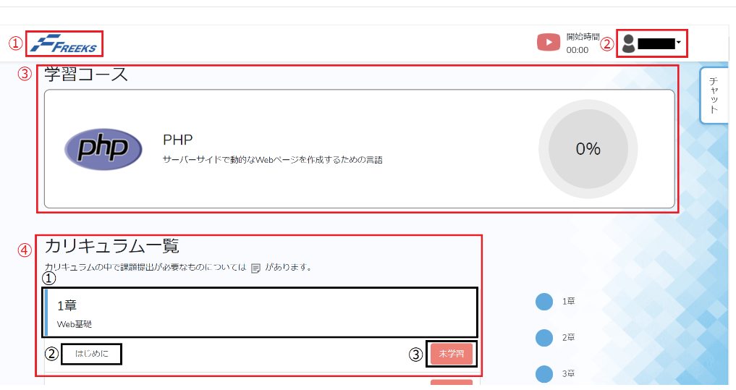

使用する部品
ヘッダー・・フッターは全画面共通で使用
識別ID |  |  | ラベル |  |  | 画面部品の種類 | 表示範囲 |  | 画面部品の説明
① | - | 1 | ロゴ |  |  | リンク |  |  | TOP画面を表示するためのリンク
② | - | 1 | ログインユーザ |  |  | ユーザ情報 |  |  | ログインユーザの氏名を表示している、プルダウンメニューとなっており、「マイページ」と「ログアウト」メニューを選択できる。

③ | - | 1 | 学習コース |  |  | 画像 |  |  | 言語の紹介と進捗率を表す円グラフを1つのカードまとめる。

④ | - | 1 | 章の区切り |  |  | 画像 |  |  | カリキュラムの各章の概要を1つのカードにまとめる。

 |  | 2 | 章の項目 |  |  | リンク |  |  | 章の各項目のカリキュラムへ遷移する。
 |  | 3 | 項目完了ボタン |  |  | トグルボタン |  |  | 押すたびに「完了」と「未学習」が切り替わる。章末のチェックテストについてはリンクとなっており、課題の提出をし課題に合格した場合に「完了」に切り替わる。

操作手順
TOP画面にて言語選択後、選択した言語のカリュキラム一覧を表示する。
ユーザー情報を確認したい場合は、ユーザー情報を押下しマイページボタンを押下、ユーザー情報を表示する。
ログアウトしたい場合は、ユーザー情報を押下し、ログアウトボタンを押下しログインページへ遷移する。
各カリュキラム内容を選択すると、リンク先へ遷移する。未完了ボタンを押下すると完了表示にする。

詳細設計書フォーマット
共通情報 |  |  | プロジェクト名 |  | エンジニアカリキュラムサイト |  |  |  | 作成者 | 新田 恵士
 |  |  | システム名 |  | LetsEngineer |  |  |  | 作成日付 | 2023-09-17
 |  |  | 工程名 |  | 外部設計 |  |  |  | バージョン | 1.0
 |  |  | ドキュメントID |  | LE001 |  |  |  | 更新者
 |  |  | ドキュメント名 |  | LetsEngineer 画面定義書 |  |  |  | 更新日付
書誌情報 |  |  | ID |  | LEP003
 |  |  | 名称 |  | 詳細設計 章・項目選択画面
 |  |  | 概要 |  | 章・項目選択画面に関するテーブル定義書

フローチャート

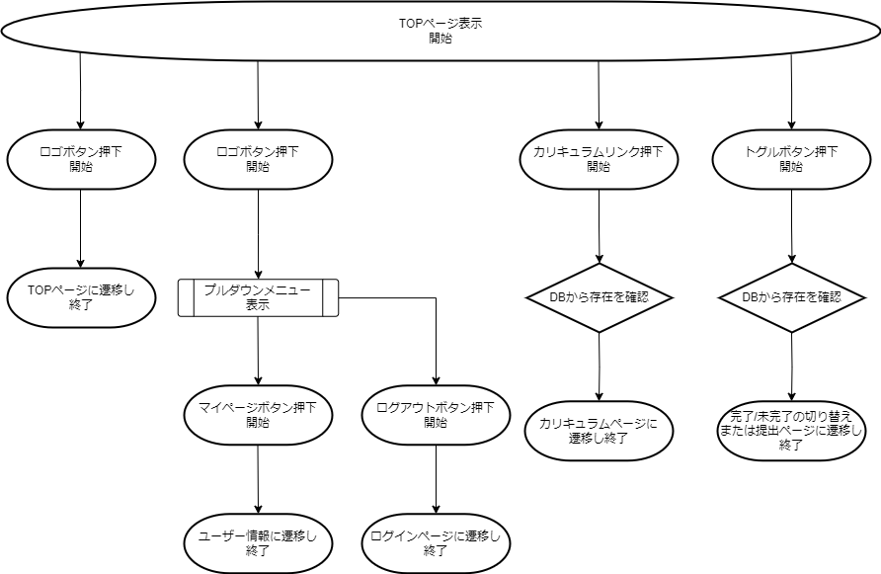

詳細

 | URL
 | TOPページ |  |  |  |  | /app/top/freeks
 | マイページリンク |  |  |  |  | /app/user/myprofile
 | ログオフページ |  |  |  |  | /app/user/login
 | 言語ページリンク |  |  |  |  | /app/language/top

 | バリデーション
 | 番号 | 項目 |  | バリデーション |  |  | データベース | カラム名 |  |  | 備考

 | エラーメッセージ

 | ロゴ画像
 | Freeks ロゴ |  |  |  |  | /app/img/freeks_logo.png

